SIFECHA
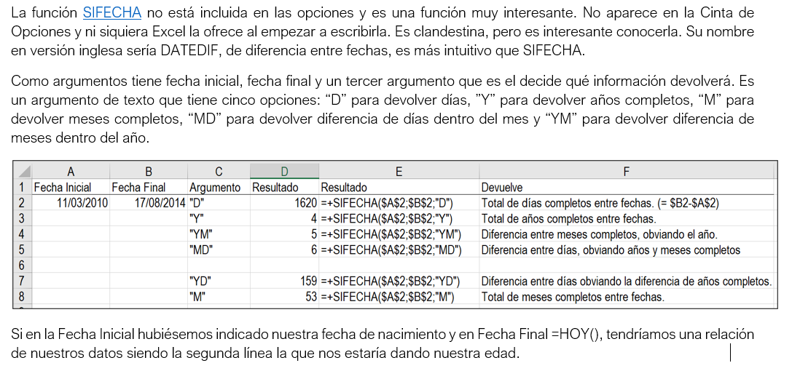
Fecha Inicial | 11-Jul-10
Fecha Final | 8-May-25

Días | 5415 | =SIFECHA($M$2; $M$3; "D")

Meses Completos | 177 | =SIFECHA($M$2; $M$3; "M")
Días Pasan Meses | 27 | =SIFECHA($M$2; $M$3; "MD")

Años Completos | 14 | =SIFECHA($M$2; $M$3; "Y")
Meses Pasan Años | 9 | =SIFECHA($M$2; $M$3; "YM")
Días Pasan Meses | 27 | =SIFECHA($M$2; $M$3; "MD")

Años Completos | 14 | =SIFECHA($M$2; $M$3; "Y")
Días pasan años | 301 | =SIFECHA($M$2; $M$3; "YD")

